Dashboard T8-09
DASHBOARD KẾT QUẢ

Tổng phiếu | Phiếu hoàn tất | Được duyệt | Từ chối | Chưa duyệt | Có KQ AI | Chưa có KQ | Tỉ lệ AI trả lời đúng | Tỉ lệ AI trả lời sai
4293 | 1367 | 1239 | 3 | 125 | 1358 | 9 | 25.32 | 74.68

DASHBOARD KẾT QUẢ RIÊNG BỘ NGUYÊN VẬT LIỆU

Tổng phiếu | Phiếu hoàn tất | Được duyệt | Từ chối | Chưa duyệt | Có KQ AI | Chưa có KQ | Tỉ lệ AI trả lời đúng | Tỉ lệ AI trả lời sai
2065 | 656 | 602 | 1 | 53 | 653 | 3 | 43.85 | 56.15

KẾT QUẢ TỔNG CÁC BỘ THEO THÁNG
Tháng | Tổng phiếu NVL | Phiếu hoàn tất | Được duyệt | Từ chối | Chưa duyệt | Có KQ AI | Chưa có KQ | AI OK / Khách OK | AI NG / Khách NG | AI NG / Khách OK | AI OK / Khách NG | AI OK / Khách chưa duyệt | AI NG / Khách chưa duyệt | Tỉ lệ đúng
6 | 749 | 85 | 62 | 0 | 23 | 85 | 0 | 24 | 0 | 38 | 0 | 2 | 21 | 38.71
7 | 920 | 70 | 67 | 0 | 3 | 69 | 1 | 19 | 0 | 47 | 0 | 2 | 1 | 28.79
8 | 876 | 192 | 187 | 0 | 5 | 192 | 0 | 14 | 0 | 173 | 0 | 0 | 5 | 7.49
9 | 1032 | 956 | 923 | 0 | 33 | 948 | 8 | 255 | 0 | 663 | 0 | 0 | 30 | 27.78

KẾT QUẢ NVL THEO THÁNG
Tháng | Tổng phiếu NVL | Phiếu hoàn tất | Được duyệt | Từ chối | Chưa duyệt | Có KQ AI | Chưa có KQ | AI OK / Khách OK | AI NG / Khách NG | AI NG / Khách OK | AI OK / Khách NG | AI OK / Khách chưa duyệt | AI NG / Khách chưa duyệt | Tỉ lệ đúng
6 | 353 | 31 | 31 | 0 | 0 | 31 | 0 | 18 | 0 | 13 | 0 | 0 | 0 | 58.06
7 | 423 | 44 | 41 | 0 | 3 | 44 | 0 | 18 | 0 | 23 | 0 | 2 | 1 | 43.9
8 | 400 | 19 | 18 | 0 | 1 | 19 | 0 | 6 | 0 | 12 | 0 | 0 | 1 | 33.33
9 | 545 | 524 | 512 | 0 | 12 | 521 | 3 | 222 | 0 | 289 | 0 | 0 | 10 | 43.44

CHÚ THÍCH CÁC CHỈ SỐ DASHBOARD
Tổng phiếu |  | Tổng số phiếu phát sinh trong phạm vi thống kê.
Phiếu hoàn tất |  | Phiếu có trạng thái hoàn tất và có ít nhất 01 file đính kèm.
Được duyệt / Khách OK |  | Phiếu đã được khách duyệt, ApprovingLevel từ 3 đến 6.
Từ chối / Khách NG |  | Phiếu bị khách từ chối tại bước duyệt.
Chưa duyệt |  | Phiếu chưa có kết quả duyệt, ApprovingLevel là NULL, 0, 1 hoặc 2.
Có KQ AI |  | Phiếu đã có kết quả AI OK hoặc NG.
Chưa có KQ |  | Phiếu hoàn tất nhưng chưa có kết quả AI OK/NG.
AI OK / Khách OK |  | AI đánh giá OK và khách cũng duyệt OK → AI đúng.
AI NG / Khách NG |  | AI đánh giá NG và khách từ chối → AI đúng.
AI NG / Khách OK |  | AI đánh giá NG nhưng khách duyệt OK → AI sai.
AI OK / Khách NG |  | AI đánh giá OK nhưng khách từ chối → AI sai.
AI OK / Khách chưa duyệt |  | AI đánh giá OK nhưng phiếu chưa có kết quả duyệt.
AI NG / Khách chưa duyệt |  | AI đánh giá NG nhưng phiếu chưa có kết quả duyệt.
Tỉ lệ đúng |  | Tỉ lệ AI đánh giá trùng với kết quả duyệt thực tế; không tính phiếu khách chưa duyệt.

DASHBOARD THỐNG KÊ NCC CŨ / MỚI THEO THÁNG 06–09/2026 - BỘ NGUYÊN VẬT LIỆU
Tháng | Nhóm NCC (theo training) | Số NCC có KQ AI | Phiếu hoàn tất | Số phiếu có kết quả AI | Được duyệt | Từ chối | Chưa duyệt | AI OK / Khách OK | AI NG / Khách NG | AI NG / Khách OK | AI OK / Khách NG | Tỉ lệ tương đồng | Tỉ lệ không tương đồng | Sai hiện tại là gì?
6 | NCC mới (training T6) | 24 | 31 | 31 | 31 | 0 | 0 | 18 | 0 | 13 | 0 | 58.06% | 41.94% | - Chưa rà soát nguyên nhân (13 phiếu) + Các phiếu T6 là dữ liệu training ban đầu; cần rà soát theo kết quả kiểm tra chi tiết nếu dùng để kết luận nghiệm thu.
7 | NCC cũ (đã training T6) | 3 | 11 | 11 | 11 | 0 | 0 | 4 | 0 | 7 | 0 | 36.36% | 63.64% | - AI đọc sai / AI đối chiếu sai / Rules chưa rõ + Nhóm T7 NCC cũ có 7 phiếu AI NG nhưng khách duyệt OK; cần dùng lại dữ liệu này để kiểm thử sau training.
7 | NCC mới (training T7) | 31 | 33 | 33 | 30 | 0 | 3 | 14 | 0 | 16 | 0 | 46.67% | 53.33% | - Hồ sơ/file/chứng từ sai và Rules chưa rõ + Nhóm T7 NCC mới là dữ liệu training bổ sung; cần giữ làm bộ kiểm thử cho các mẫu NCC mới.
8 | NCC cũ (đã training T6–T7) | 0 | 0 | 0 | 0 | 0 | 0 | 0 | 0 | 0 | 0 | 0.00% | 0.00% | - Chưa ghi nhận phiếu AI và khách duyệt không tương đồng trong nhóm này.
8 | NCC mới (chưa training) | 19 | 19 | 19 | 18 | 0 | 1 | 6 | 0 | 12 | 0 | 33.33% | 66.67% | - AI đọc sai, AI đối chiếu sai và Rules chưa rõ + Nhóm T8 NCC mới có 12 phiếu AI NG nhưng khách duyệt OK; cần ưu tiên rà lại các tiêu chí số tiền, invoice, deadline và điều kiện giao hàng.
9 | NCC cũ (đã training T6–T7) | 50 | 92 | 91 | 88 | 0 | 4 | 40 | 0 | 48 | 0 | 45.45% | 54.55% | - AI đọc sai (1 phiếu) + AI đọc thiếu/sai dữ liệu quan trọng trên chứng từ. Minh chứng: NVL/09/2026/0008. - AI đối chiếu/trả lời sai (17 phiếu) + AI đã có dữ liệu nhưng kết luận tiêu chí hoặc kết quả OK/NG chưa đúng. Minh chứng: NVL/09/2026/0008, NVL/09/2026/0050, NVL/09/2026/0128. - Rules thiếu/chưa rõ (14 phiếu) + Cần MEIKO xác nhận thêm cách xử lý nghiệp vụ trước khi chốt OK/NG. Minh chứng: NVL/09/2026/0009, NVL/09/2026/0139, NVL/09/2026/0241. - Hồ sơ/file/chứng từ sai (12 phiếu) + Hồ sơ thiếu/sai/lệch file hoặc chứng từ không đủ căn cứ. Minh chứng: NVL/09/2026/0008, NVL/09/2026/0069, NVL/09/2026/0083. - Chưa rà soát nguyên nhân (14 phiếu) + Kết quả AI hoặc file đính kèm đã thay đổi và cần kiểm tra lại. Minh chứng: NVL/09/2026/0137, NVL/09/2026/0149, NVL/09/2026/0254.
9 | NCC mới (chưa training) | 248 | 432 | 430 | 424 | 0 | 8 | 182 | 0 | 241 | 0 | 43.03% | 56.97% | - AI đọc sai (9 phiếu) + AI đọc thiếu/sai dữ liệu quan trọng trên chứng từ. Minh chứng: NVL/09/2026/0040, NVL/09/2026/0054, NVL/09/2026/0055. - AI đối chiếu/trả lời sai (83 phiếu) + AI đã có dữ liệu nhưng kết luận tiêu chí hoặc kết quả OK/NG chưa đúng. Minh chứng: NVL/09/2026/0001, NVL/09/2026/0003, NVL/09/2026/0013. - Rules thiếu/chưa rõ (80 phiếu) + Cần MEIKO xác nhận thêm cách xử lý nghiệp vụ trước khi chốt OK/NG. Minh chứng: NVL/09/2026/0005, NVL/09/2026/0007, NVL/09/2026/0027. - Hồ sơ/file/chứng từ sai (51 phiếu) + Hồ sơ thiếu/sai/lệch file hoặc chứng từ không đủ căn cứ. Minh chứng: NVL/09/2026/0007, NVL/09/2026/0011, NVL/09/2026/0020. - Chưa rà soát nguyên nhân (60 phiếu) + Kết quả AI hoặc file đính kèm đã thay đổi và cần kiểm tra lại. Minh chứng: NVL/09/2026/0010, NVL/09/2026/0017, NVL/09/2026/0019.
Tổng hợp NCC có KQ AI | NCC đã training T6–T7 | 55 | 75 | 55 NCC NVL có KQ AI trong T6–T7 và đã dùng để training, tương ứng 75 phiếu có KQ AI. Trong T8–T9 các NCC này được xem là NCC cũ.
 | NCC chưa training T8–T9 | 248 | 449 | 248 NCC có KQ AI trong T8–T9 nhưng không thuộc tập NCC đã training T6–T7, tương ứng 449 phiếu có KQ AI. Đây là nhóm NCC mới/chưa training.

CÁCH ĐỌC NHANH
Phân loại NCC |  |  | T6–T7: tất cả NCC có KQ AI đều là dữ liệu đã training. T8–T9: NCC cũ là NCC thuộc tập đã training T6–T7; NCC mới là NCC chưa thuộc tập này.
Tương đồng |  |  | AI và người duyệt cùng kết luận: AI OK / Khách OK hoặc AI NG / Khách NG.
Không tương đồng |  |  | AI và người duyệt kết luận khác nhau: AI NG / Khách OK hoặc AI OK / Khách NG.
Mẫu số tỉ lệ |  |  | Chỉ tính phiếu NVL đã có kết quả duyệt và có kết quả AI OK/NG.
AI và người duyệt: tương đồng / không tương đồng
Tỉ lệ tương đồng theo NCC cũ / mới

 |  |  |  |  |  |  |  |  |  |  |  |  |  |  | Nhóm | Tương đồng | Không tương đồng | Tỉ lệ tương đồng
 |  |  |  |  |  |  |  |  |  |  |  |  |  |  | T7 - NCC cũ (đã training T6) | 4 | 7 | 36.36%
 |  |  |  |  |  |  |  |  |  |  |  |  |  |  | T7 - NCC mới (training T7) | 14 | 16 | 46.67%
 |  |  |  |  |  |  |  |  |  |  |  |  |  |  | T8 - NCC cũ (đã training T6–T7) | 0 | 0 | 0.00%
 |  |  |  |  |  |  |  |  |  |  |  |  |  |  | T8 - NCC mới (chưa training) | 6 | 12 | 33.33%
 |  |  |  |  |  |  |  |  |  |  |  |  |  |  | T9 - NCC cũ (đã training T6–T7) | 40 | 48 | 45.45%
 |  |  |  |  |  |  |  |  |  |  |  |  |  |  | T9 - NCC mới (chưa training) | 182 | 241 | 43.03%

T09: nhóm nguyên nhân không tương đồng
 |  |  |  |  |  |  |  |  |  |  |  |  |  |  | Nguyên nhân | Số phiếu
 |  |  |  |  |  |  |  |  |  |  |  |  |  |  | AI đọc sai | 10
 |  |  |  |  |  |  |  |  |  |  |  |  |  |  | AI đối chiếu/trả lời sai | 100
 |  |  |  |  |  |  |  |  |  |  |  |  |  |  | Rules thiếu/chưa rõ | 94
 |  |  |  |  |  |  |  |  |  |  |  |  |  |  | Hồ sơ/file/chứng từ sai | 63
 |  |  |  |  |  |  |  |  |  |  |  |  |  |  | Chưa rà soát nguyên nhân | 74

Rules_Nguyên vật liệu
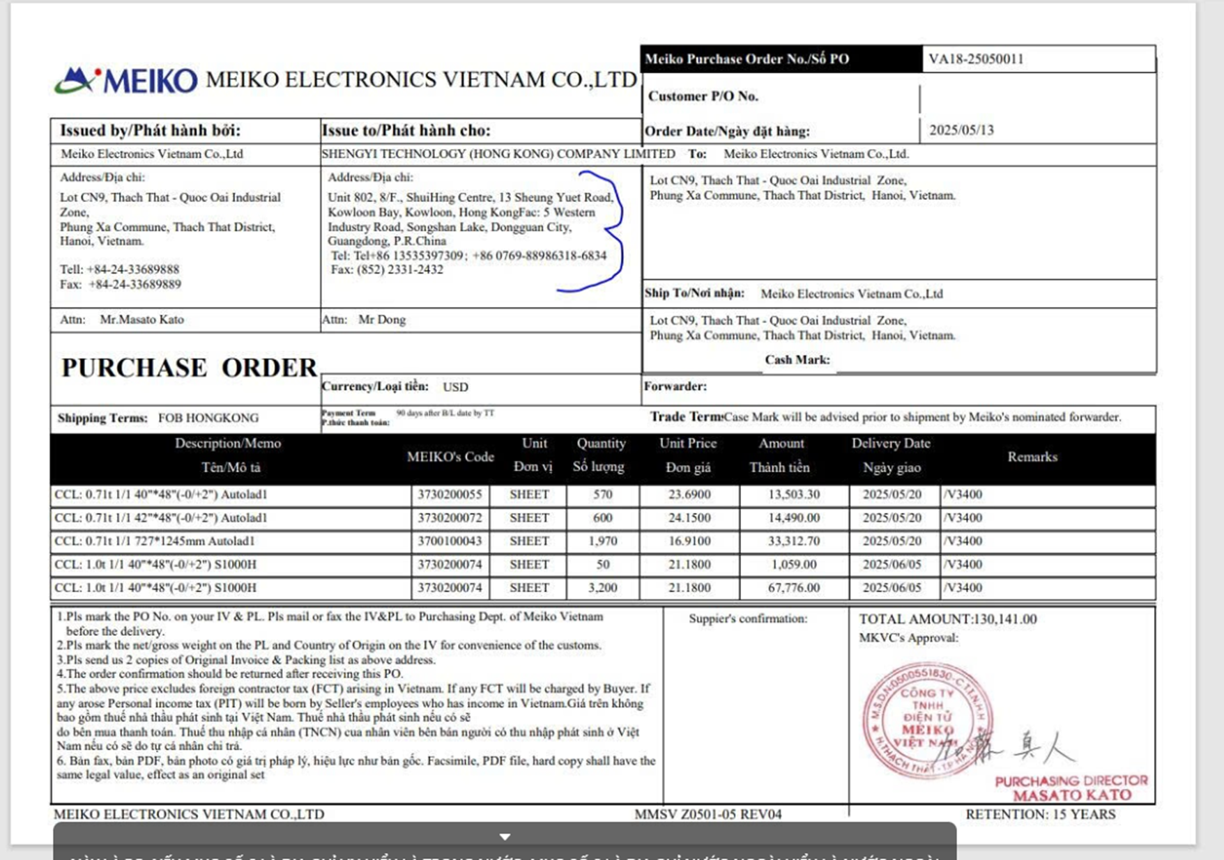
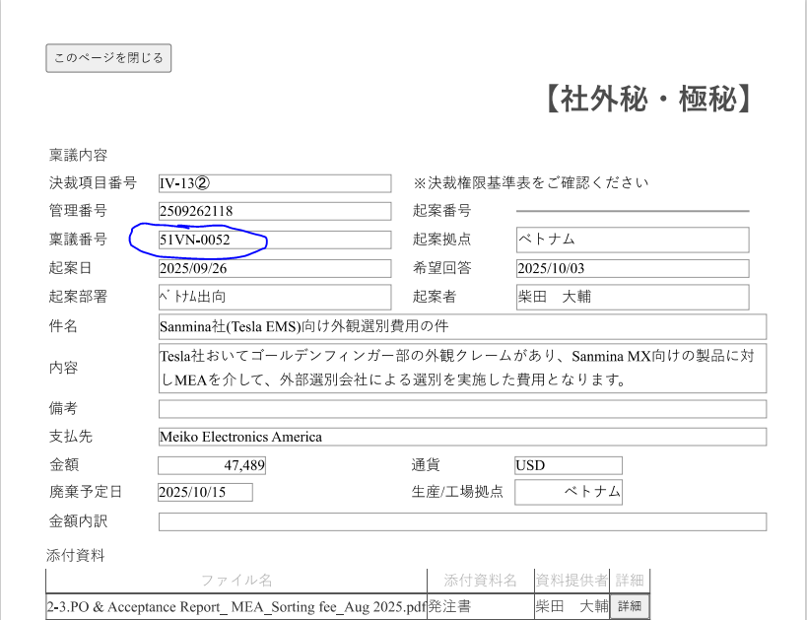
HÀNG NHẬP KHO
Hàng nội địa/ hàng oversea nhập kho :
TT | Tiêu chí | DNTT | Hóa đơn ( Vat ; IV ; IV_PL) | Tờ khai | PO | Com | BK hóa đơn TM_List | Ringi | PL | Diễn giải tiêu chí check | RULE THÊM 18/05/2026 | Ghi chú | Links dữ liệu | Rules đề xuất cập nhật bổ sung - Cần xác nhận
1 | Tên NCC | x | x | x | x | x | x | x | x | Ringi 80% là tiếng nhật, 20% là tiếng anh => tên NCC cũng theo 2 ngôn ngữ này, còn các loại giấy tờ khác có thể là tiếng việt, tiếng anh |  | Cần chuẩn hóa tên NCC trên Tờ khai hải quan, và trên Asost theo Koubai, tờ khai khai theo hóa đơn nên ko check với hóa đơn do tên NCC trên hóa đơn do NCC issue nên Meiko ko kiểm soát được việc chuẩn hóa)=> Meiko tự chuẩn hóa nội bộ |  | - Đối chiếu tên pháp nhân trên ĐNTT với chứng từ của đúng khoản thanh toán; chuẩn hóa khác biệt chữ hoa/thường, dấu câu, khoảng trắng, hậu tố pháp lý và tên viết tắt/phiên âm. - Tên viết khác nhưng đã được MEIKO xác nhận là cùng pháp nhân => OK ( nhờ liệt kê các trường hợp phổ biến) - Khác pháp nhân hoặc chưa có mapping => NG/kiểm tra thủ công. - Cần xác nhận: Danh sách tên NCC viết khác nhau được xem là cùng một NCC.
2 | Số hóa đơn | x | x | x |  | x |  |  |  | TH1 : không có bảng kê hóa đơn thương mại - DNTT & hóa đơn & tờ khai khớp nhau - DNTT & INV/PL & tờ khai khớp nhau TH2 : có bảng kê hóa đơn thương mại -DNTT & hóa đơn & bảng kê hd tm & tờ khai khớp nhau -DNTT & INV/PL & bảng kê hd tm & tờ khai khớp nhau | TH1 : không có bảng kê hóa đơn thương mại - DNTT & hóa đơn & tờ khai khớp nhau : hóa đơn trong nước - DNTT & INV/PL & tờ khai khớp nhau : hóa đơn nước ngoài TH2 : có bảng kê hóa đơn thương mại -DNTT & hóa đơn & bảng kê hd tm & tờ khai khớp nhau : hóa đơn trong nước -DNTT & INV/PL & bảng kê hd tm & tờ khai khớp nhau : hóa đơn nước ngoài ==> HOÀI CHỐT VỚI KHÁCH HÀNG : PHÂN BIỆT TRONG NƯỚC VÀ NƯỚC NGOÀI BẰNG VAT, INV |  | D:\TRIENKHAI\MEIKO\HỢP ĐỒNG\Bộ tài liệu mẫu gửi Hoài Asoft\03 bộ mua nguyên vật liệu_ Hoà 1, Nga K 1, Ngọc Anh 1 (MKHK, GZ speed, shengi)\VA18 SHENGYI\HOA DON TONG SHENGYI_ NAY LA BK HOA DON TM => bảng kê hóa đơn thương mại | - Hàng nội địa: số VAT trên ĐNTT phải khớp số VAT của hóa đơn thanh toán; PO chỉ dùng để ghép đúng nhóm hàng/lần thanh toán, không thay thế số VAT. - Hàng nhập khẩu: số Invoice/IV/IV_PL trên ĐNTT phải khớp Invoice thuộc tờ khai/bảng kê cùng lô hàng. - Nếu ĐNTT theo VAT nhưng tờ khai theo Commercial Invoice: đối chiếu ĐNTT - VAT và Commercial Invoice – tờ khai theo liên kết cùng lô/PO. - Nhiều Invoice trong một hồ sơ: chỉ xét Invoice được phân bổ cho ĐNTT; chứng từ thừa không làm phiếu NG nếu xác định được không thuộc lần thanh toán. - Cần xác nhận: Căn cứ liên kết VAT - Commercial Invoice - tờ khai và cách bỏ qua Invoice không thuộc ĐNTT.
3 | Ngày hóa đơn |  | x | x |  | x | x |  | x |  |  |  |  | - Ngày trên ĐNTT phải lấy từ đúng VAT/Invoice đang thanh toán. Mỗi số hóa đơn chỉ đi với ngày của chính số đó, không lấy ngày của Invoice khác trong cùng phiếu. - Có VAT và Commercial Invoice: đối chiếu ngày theo từng chứng từ tương ứng, không yêu cầu hai ngày giống nhau nếu nghiệp vụ không quy định. - Hóa đơn điều chỉnh/thay thế: dùng ngày của chứng từ thực tế được thanh toán. - Cần xác nhận: Thứ tự ưu tiên giữa hóa đơn gốc, hóa đơn điều chỉnh và thay thế; tài liệu chứng minh chứng từ nào được thanh toán.
4 | Số tiền | x | x | x |  | x | x | x |  | - Tờ khai : trang 1 có số tiền tổng của các hóa dơn , lưu ý nếu như có dòng Chi tiết khai trị giá thì phải lấy tiền ở dòng đó - Bảng kê hóa đơn thương mại : số tiền sum của nhiều dòng chi tiết - Inv/ hóa đơn : sum số tiền của tất cả lại để đối chiếu với tờ khai và bảng kê HDTM - Đối chiếu cả số tiền chi tiết của từng hóa đơn, IVN với tờ khai, bảng kê hóa đơn TM - Lưu ý : nếu có ringi thì chỉ đối chiếu số tiền trên ringi với DNTT : số tiền trên ringi phải >= tổng số tiền sum theo ringi đó trên DNTT , còn lại vẫn đối chiếu số tiền của các loại giấy tờ khác với nhau |  | Ví dụ : Bảng kê hóa đơn thương mại là 100975.9, trên tờ khai chỗ khoanh là 100975.0589 => nên k so giá trị này mà phải so giá trị 100975.9 ở tờ khai chỗ tô màu cam ( hình minh họa kéo xuống cuối trang này) - Ringi : số ringi nằm ở hình tham khảo kéo xuống cuối trang này | D:\TRIENKHAI\MEIKO\HỢP ĐỒNG\Bộ tài liệu mẫu gửi Hoài Asoft\01 bộ QA (phí dịch vụ sorting)_Huyền\VS77 => ringi nằm ở bộ mẫu này | - Chỉ cộng tiền của chứng từ thuộc đúng NCC, Invoice/VAT, PO/Ringi và lần thanh toán hiện tại; không cộng chứng từ trùng, chứng từ thừa hoặc Invoice của giao dịch khác. - Tờ khai/bảng kê có nhiều Invoice: chỉ cộng các Invoice nằm trong ĐNTT. Một Invoice phân bổ cho nhiều PO/Ringi: chỉ lấy phần tiền phân bổ cho ĐNTT, không lấy toàn bộ Invoice. - Ringi: tổng các lần thanh toán dùng cùng Ringi đến thời điểm hiện tại không được vượt số tiền Ringi đã duyệt; ngưỡng 90 – 110% ( con số này có thay đổi không) - Cần xác nhận: Cách phân bổ tiền theo từng dòng ĐNTT/PO/Ringi và Ringi kiểm theo từng lần hay tổng lũy kế.
5 | Loại tiền | x | x | x | x | x | x | x | x |  |  |  |  | - Đối chiếu loại tiền trên ĐNTT với VAT/Invoice của đúng khoản thanh toán; không lấy loại tiền của chứng từ thừa. - ĐNTT/VAT bằng VND nhưng PO/Ringi bằng ngoại tệ: không tự kết luận NG và không tự quy đổi khi chưa có quy định tỷ giá. - Cần xác nhận: Có cho phép thanh toán khác loại tiền không; nếu có, dùng tỷ giá nào, ngày tỷ giá nào và cách làm tròn.
6 | Điều kiện giao hàng |  |  | x | x | x |  |  | x | - Tờ khai : dòng tổng trị giá hóa đơn (trang 1 ) - PO : shiping terms -INV : nằm ở details ( nhiều điều kiện, fob, cif,.... và để lung tung chứ không cố định tại 1 vị trí) | Điều kiện là DAP/ DAP Meiko cũng đều là 1 : không trả ra NG 'Điều kiện cho Việt Nam và Nhật : giữa nước và tỉnh thì OK, giữa các tỉnh thì NG | Tham khảo hình đính kèm bên dưới cuối trang. Gõ từ Incoterm trên GPT để tham khảo các loại điều kiện giao hàng |  | - Chỉ so Incoterm trong cùng nhóm Invoice – PO – tờ khai của khoản thanh toán; không so chéo giữa các lô hàng trong một phiếu. - So riêng mã Incoterm và địa điểm giao hàng: khác mã FOB/CIF/CIP/DAP/DDP/FCA => NG; cùng mã nhưng khác cách ghi địa điểm chỉ được OK khi MEIKO xác nhận là tương đương. - Hàng nội địa hoặc hồ sơ không có Incoterm: không kiểm tra tiêu chí này nếu MEIKO xác nhận không bắt buộc. - Cần xác nhận: Chứng từ dùng làm chuẩn khi thiếu Incoterm và danh sách địa điểm được xem là tương đương.
7 | Deadline thanh toán | x |  |  | x |  |  |  |  | - Tờ khai : có ngày hoàn thành kiểm tra ( trang 123 hso tham khảo) - PO có Payment Term : + TH1 : AMS30/60/90 => lấy ngày hàng đến + 30/60/90 ngày, trả ra kết quả là ngày cuối cùng của cái tháng đang tính được, không bao gồm ngày nghỉ + TH2 : 90 after B/L => lấy ngày hóa đơn + 90 ngày, trả ra kết quả là ngày cuối của tháng đang tính được, không bao gồm ngày nghỉ *** check kiểm tra ngày trên dntt phải >= ngày vừa tính được ở TH1, TH2 | Hạn thanh toán : tức là không được thanh toán trước ngày cuối cùng của tháng đến hạn ( nếu ngày cuối cùng là ngày t7, cn , ngày nghỉ lễ thì ngày cuối cùng sẽ được xác định là trước ngày nghỉ | Ví dụ : Tờ khai ngày hoàn thành kiểm tra là ngày 13.09 , PO hạn là AMS30 => tính ra được ngày phải thanh toán là ngày 13.10 => trả ra kết quả là ngày 31/10/2025. Ngày trên DNTT phải sau ngày 31/10/2025 mới thỏa đk |  | - Đọc đúng điều khoản thanh toán trên PO rồi chọn mốc ngày tương ứng: + AMS N dùng ngày hàng đến/ngày hoàn thành kiểm tra theo xác nhận + N days after B/L dùng ngày B/L; + N days after delivery dùng ngày giao hàng hoặc ngày hoàn thành kiểm tra. + …. trường hợp khác.. - Tính Deadline theo chứng từ của đúng lần thanh toán. Nếu điều khoản quy định cuối tháng: dùng ngày làm việc cuối tháng, lùi về ngày làm việc trước nếu trùng ngày nghỉ/lễ. - Ngày ĐNTT/ngày thanh toán không được sớm hơn Deadline đã tính; thiếu mốc ngày bắt buộc thì báo thiếu căn cứ, không tự kết luận đạt. - Cần xác nhận: Bảng mốc ngày cho từng Payment Term và cách xử lý khi thiếu mốc ngày.
8 | Ngày hoàn thành kiểm tra |  |  | x |  |  |  |  |  | Ngày hoàn thành kiểm tra trên tờ khai có OK , trống thì không OK |  |  |  | - Chỉ kiểm tra với hàng nhập khẩu khi điều khoản thanh toán dùng ngày hoàn thành kiểm tra; hàng nội địa không có tờ khai hoặc Payment Term không dùng mốc này thì không áp dụng. - Lấy ngày trên đúng tờ khai của lô hàng đang thanh toán, có cả ngày hàng đến và ngày hoàn thành kiểm tra thì chọn theo Payment Term đã xác nhận. - Thiếu hoặc không đọc được ngày cần dùng để tính Deadline: báo thiếu căn cứ, không tự kết luận đạt. - Cần xác nhận: Thiếu ngày thì trả NG hay yêu cầu bổ sung hồ sơ.
9 | Chữ kí, con dấu |  | x |  | x | x |  |  | x | TH1 : trong nước - Hóa đơn (VAT) có chữ ký điện tử bên bán - PO có cả chữ ký và con dấu, xác nhận của 2 bên mua và bán - IVN/PL ký điện từ, chữ ký con dấu TH2 : nước ngoài - PO có chữ ký / con dấu của cả 2 bên mua và bán - IVN/PL chữ ký điện tử, dấu / chữ kỹ *** Có thể phân biệt trong nước và nước ngoài ở PO bằng trường địa chỉ |  | Hình đính kèm dưới cuối trang |  | - VAT điện tử có chữ ký số hợp lệ thì không yêu cầu dấu đỏ. PO trong nước kiểm tra xác nhận của hai bên theo yêu cầu hiện hành. - PO/Invoice/PL nước ngoài: chỉ chấp nhận chữ ký, dấu, stamp hoặc xác nhận điện tử thuộc loại MEIKO quy định cho từng chứng từ; không tự xem mọi dấu/chữ ký là hợp lệ. - File mờ, thiếu trang hoặc không nhận diện được xác nhận: báo thiếu căn cứ, không tự kết luận đạt. - Cần xác nhận: Loại xác nhận bắt buộc cho PO, VAT, Invoice, PL; có cần kiểm tra số lượng/vị trí dấu và bên ký không.

Tờ khai : | khi đối chiếu số tiền trên tờ khai với hóa đơn, bảng kê hóa đơn thương mại |  |  |  |  |  |  |  |  | Điều kiện giao hàng
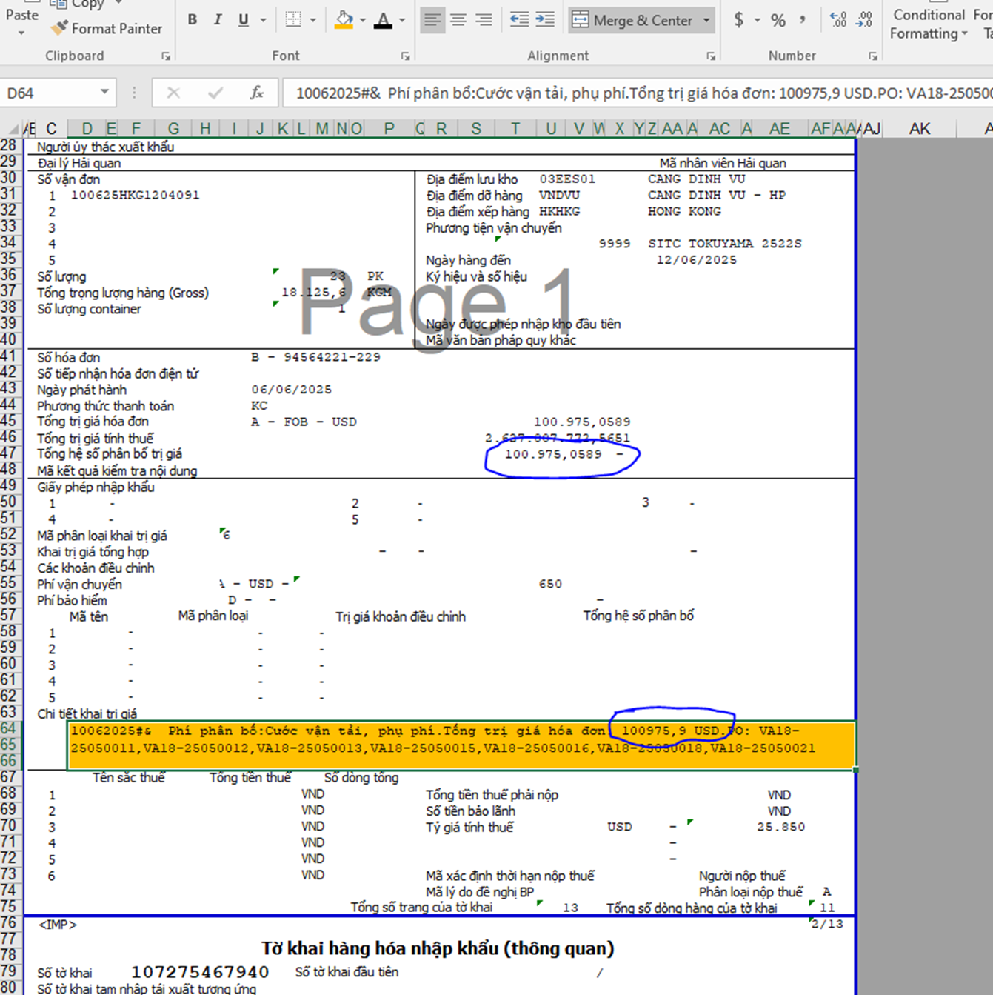
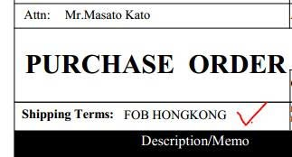

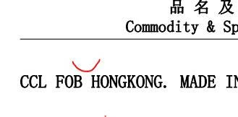

Chữ ký, con dấu : cách xác định Po trong hay ngoài nước |  |  |  |  |  |  |  |  |  | Ringi :

